Test requirements F3.2
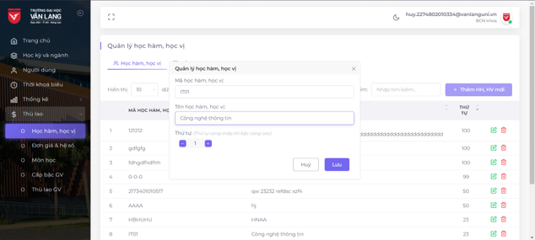
General Information
Project |  | Quản lý phân công giảng dạy |  | Module | <Tạo thuật ngữ>
Test Designed By |  | Lương Nhật Quang |  | Reviewed By
Test Designed Date |  | 2024-10-21 |  | Reviewed Date | <dd-Mmm-yyyy>

List of Test Requirements
No. | Test Requirement ID | Requirement Reference Document Index | Test Requirement Description | Test Type | Importance | Number of TCs | Note
1 | 1 | TR_THK_01 | F.3.2_AC05 | Hệ thống hiển thị thông báo thành công sau khi người dùng nhập đầy đủ và đúng định dạng các trường thông tin bắt buộc. | Positive | 1
2 | 2 | TR_THK_02 | F.3.2_AC03 | Hệ thống hiển thị thông báo lỗi khi người dùng để trống các trường thông tin bắt buộc trên giao diện chức năng. | Negative | 2
3
4
5
6
7
8
9
10
11
12
13
14
15
16
17
18
19
20

GUI F3.2
Backlog ID | Backlog Item | User Story Description | Acceptance Criteria
PB_09 | Thêm học kỳ mới | Là BCN Khoa, tôi cần thêm học kỳ mới để có thể quản lý mọi thông tin liên quan đến học kỳ như thời khóa biểu, thống kê, thù lao giảng dạy. | AC01 | Chỉ vai trò BCN Khoa mới có thể tạo thông tin cho học kỳ mới. | 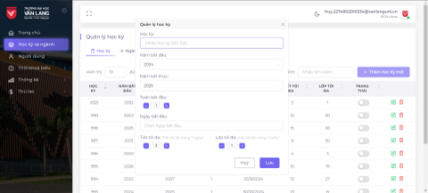
 |  |  | AC02 | Tất cả các trường dữ liệu trên form đều bắt buộc nhập. Nếu vi phạm, hệ thống hiển thị thông báo lỗi "Bạn chưa nhập <tên trường dữ liệu vi phạm>", ngay bên dưới trường dữ liệu vi phạm. Thông báo lỗi sẽ tự động ẩn đi sau khi người dùng điều chỉnh đúng cho trường dữ liệu đó.
 |  |  | AC03 | Quy định về định dạng dữ liệu nhập:
 |  |  |  | - Học kỳ chỉ được phép nhập tối đa 3 ký tự chữ số.
 |  |  |  | - Tuần bắt đầu tối đa là 52.
 |  |  |  | - Ca/Tiết học tối đa là 15
 |  |  |  | - Lớp tối đa là 30
 |  |  |  | Nếu vi phạm quy định, hệ thống hiển thị thông báo lỗi ngay bên dưới trường dữ liệu vi phạm và tự động ẩn thông báo đi sau khi người dùng điều chỉnh đúng cho trường dữ liệu đó.
 |  |  | AC04 | Quy định về giá trị mặc định cho dữ liệu nhập trên form:
 |  |  |  | - Năm bắt đầu: Là năm hiện tại.
 |  |  |  | - Năm kết thúc: Là năm kế tiếp sau năm hiện tại.
 |  |  |  | - Hiển thị ngày hiện tại như lựa chọn mặc định trên calendar control.
 |  |  | AC05 | Hệ thống hiển thị thông báo lỗi "Học kỳ này đã tồn tại." nếu người dùng nhập giá trị trùng với học kỳ đã có trên hệ thống.
 |  |  | AC06 | Sau khi lưu dữ liệu thành công, hệ thống đóng form Thêm học kỳ mới, hiển thị thông báo "Lưu thành công!" ở góc trên bên phải màn hình và tự động ẩn đi sau 5 giây. Đồng thời học kỳ vừa thêm vào sẽ được cập nhật trên giao diện Xem danh sách các học kỳ.
 |  |  | AC07 | Giao diện Thêm học kỳ mới xuất hiện dưới dạng popup windows ở ngay giữa màn hình, nổi trên giao diện Xem danh sách học kỳ. Người dùng có thể tự do di chuyển form, nhưng không thể thay đổi kích thước và cũng không thể thao tác được với bất kỳ chức năng nào trên form Xem danh sách học kỳ.

